Sheet1
手拉开水车参数，预算
名称 | 数量 | 单位 | 预算价 | 预算目录 | 需求 | 规格大小 | 金额 | 参考图片
手拉开水车 | 1 | 辆 | 850 | A05019900-其他家具 | 按参考图型，使用不锈钢方条4*4cm，钢管管径4cm焊接，钢板厚10mm。车的承重250-500斤，配125加厚静音万向轮2个，定向轮2个。 | 120*60cm | 850 | 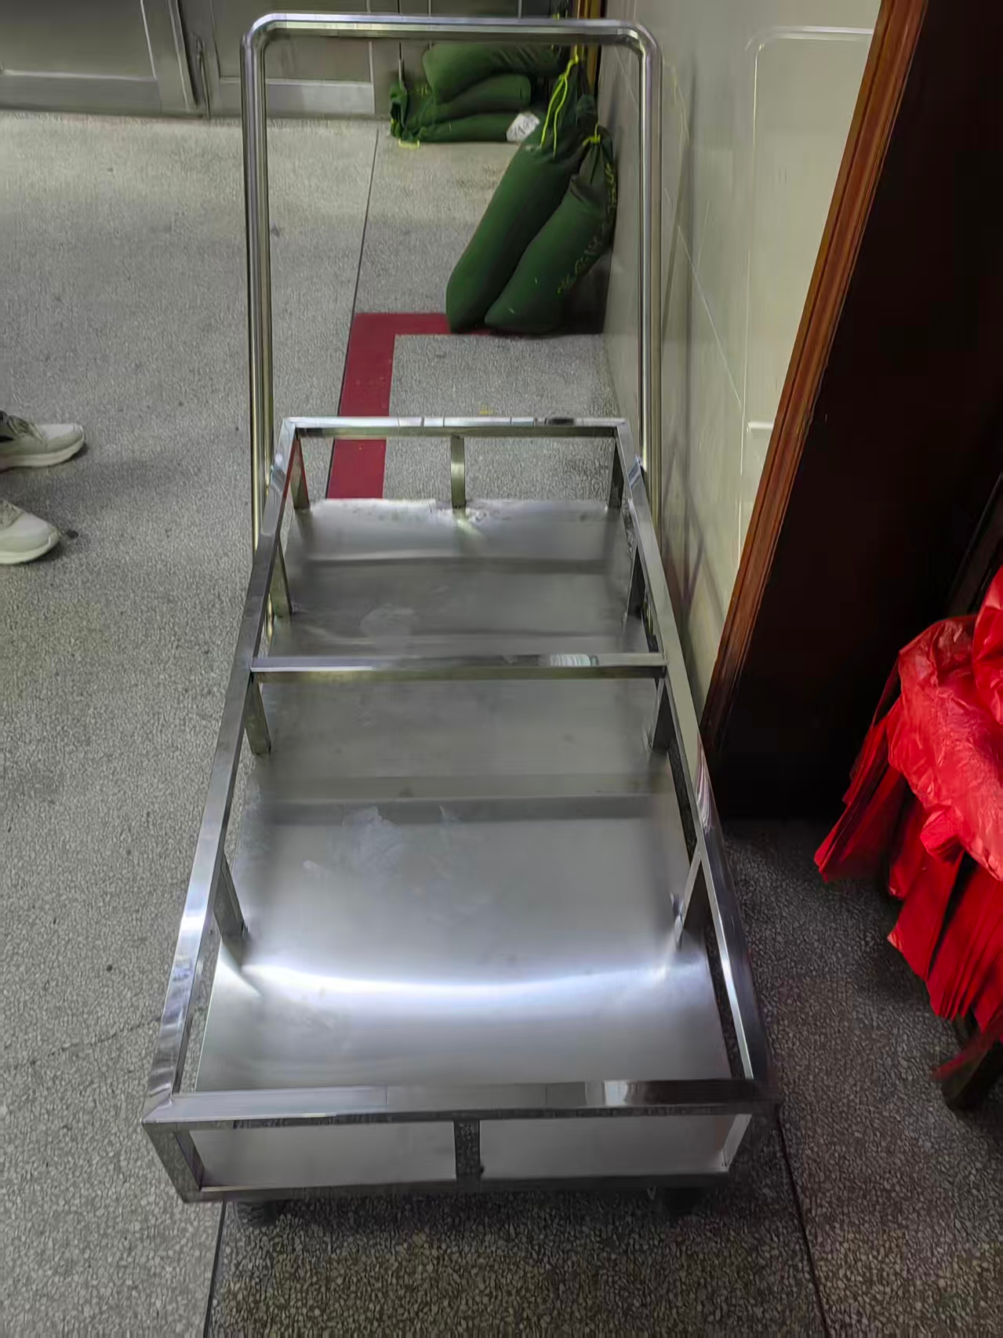
合计 |  |  |  |  |  |  | 850

